Sheet1
Distance from global model "centre" to centre of ball/OSCAR: X=267,655 mm, y=o, z=0

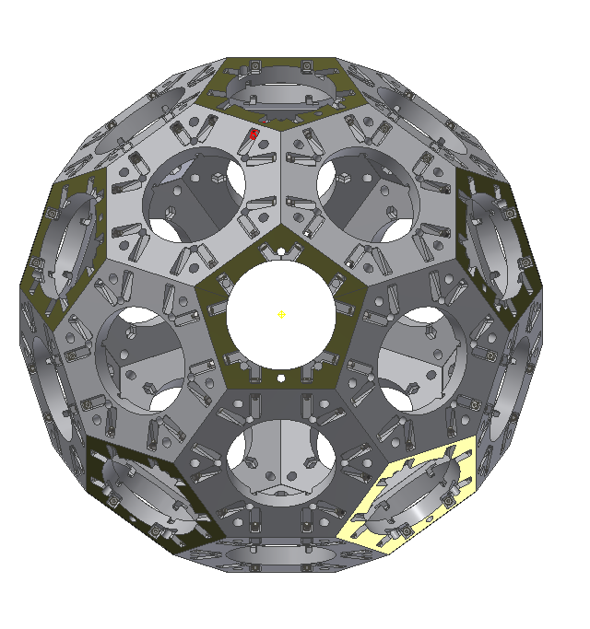
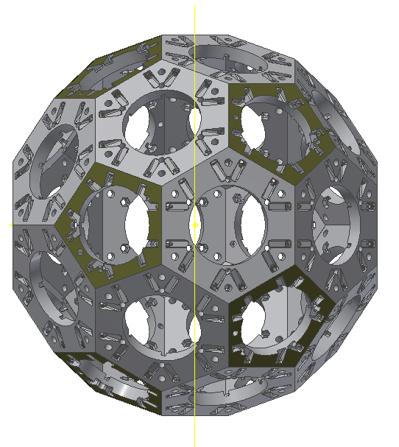
22
13
 | Avstand fra sentrum av OSCAR |  |  | Globale koordinater
6-kanter | dx [mm] | dy [mm] | dz [mm] | x [mm] | y [mm] | z [mm]
1 | 191.303 | 118.232 | 85.901 | 76.352 | 118.232 | 85.901
2 | 191.303 | 45.161 | 138.99 | 76.352 | -45.161 | 138.99
3 | 191.303 | 146.143 | 0 | 76.352 | -146.143 | 0
1
14
4 | 191.303 | 45.161 | 138.99 | 76.352 | -45.161 | -138.99
5
5 | 191.303 | 118.232 | 85.901 | 76.352 | 118.232 | -85.901
6 | 45.161 | 191.303 | 138.99 | 222.495 | 191.303 | 138.99
26
23
7 | 45.161 | 73.071 | 224.89 | 312.816 | 73.071 | 224.89
8 | 45.161 | 73.071 | 224.89 | 222.495 | -73.071 | 224.89
9 | 45.161 | 191.303 | 138.99 | 312.816 | -191.303 | 138.99
21
15
10 | 45.161 | 236.464 | 0 | 222.495 | -236.464 | 0
11 | 45.161 | 191.303 | 138.99 | 312.816 | -191.303 | -138.99
4
2
12 | 45.161 | 73.071 | 224.89 | 222.495 | -73.071 | -224.89
13 | 45.161 | 73.071 | 224.89 | 312.816 | 73.071 | -224.89
14 | 45.161 | 191.303 | 138.99 | 222.495 | 191.303 | -138.99
6
15 | 45.161 | 236.464 | 0 | 312.816 | 236.464 | 0
16 | 191.303 | 146.143 | 0 | 458.959 | 146.143 | 0
25
3
24
17 | 191.303 | 45.161 | 138.99 | 458.959 | 45.161 | -138.99
18 | 191.303 | 118.232 | 85.901 | 458.959 | -118.232 | -85.901
7
19 | 191.303 | 118.232 | 85.901 | 458.959 | -118.232 | 85.901
20 | 191.303 | 45.161 | 138.99 | 458.959 | 45.161 | 138.99

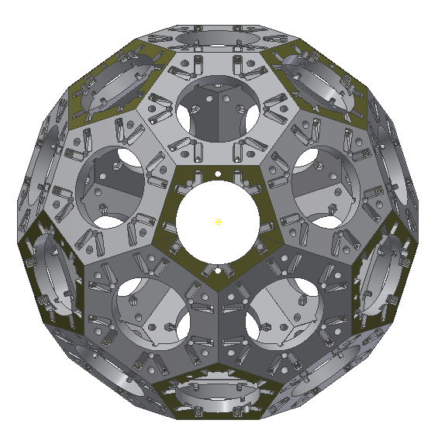
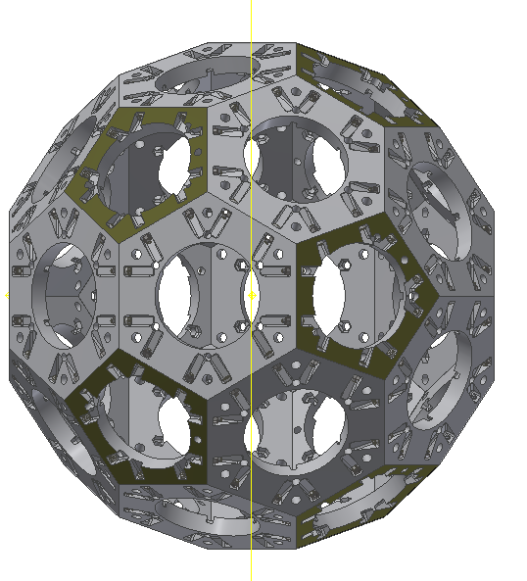
8
32
 | Avstand fra sentrum av OSCAR |  |  | Globale koordinater
5-kanter | dx [mm] | dy [mm] | dz [mm] | x [mm] | y [mm] | z [mm]
21 | 247.655 | 0 | 0 | 20 | 0 | 0
16
28
22 | 110.755 | 221.51 | 0 | 156.901 | 221.51 | 0
23 | 110.755 | 68.45 | 210.668 | 156.901 | 68.45 | 210.668
9
24 | 110.755 | 179.205 | 130.2 | 156.901 | -179.205 | 130.2
25 | 110.755 | 179.205 | 130.2 | 156.901 | -179.205 | -130.2
26 | 110.755 | 68.45 | 210.668 | 156.901 | 68.45 | -210.668
17
27 | 247.655 | 0 | 0 | 515.311 | 0 | 0
28 | 110.755 | 179.205 | 130.2 | 378.41 | 179.205 | -130.2
20
29 | 110.755 | 68.45 | 210.668 | 378.41 | -68.45 | -210.668
27
10
30 | 110.755 | 221.51 | 0 | 378.41 | -221.51 | 0
31 | 110.755 | 68.45 | 210.668 | 378.41 | -68.45 | 210.668
32 | 110.755 | 179.205 | 130.2 | 378.41 | 179.205 | 130.2
31
29
18
11
19

30
12

